第3、４票
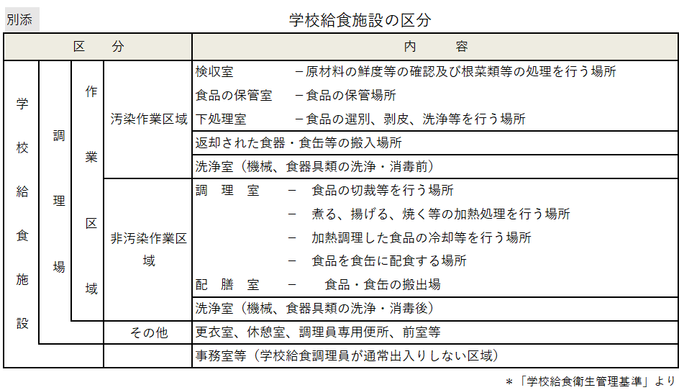
第3票 | 学校給食用食品の検収・保管等定期検査票
検収・保管等 | 1 検収に検収責任者が立ち会い、食品の情報を適切に点検し、記録・保存しているか。 |  | Ａ・Ｂ・Ｃ
 | 2 牛乳は、専用の保冷庫等により温度管理が行われているか。 | 検査時の牛乳専用保管庫（℃） | Ａ・Ｂ・Ｃ
検食・保存食 | 3 検食は責任者を定め、摂食開始３０分前までに確実に行い、時間・結果が記録・保存されているか。 |  | Ａ・Ｂ・Ｃ
日常点検 | 4 日常点検は確実に行われており、記録は保存されているか。 |  | Ａ・Ｂ・Ｃ

第4票 | 調理過程の定期検査票
食品の 温度管理 | 1 搬入後の食品は適切に温度管理されているか。 |  | Ａ・Ｂ・Ｃ
 | 2 搬入の時間は記録・保存されているか。 |  | Ａ・Ｂ・Ｃ
配送・配食 | 3 食品の運搬時には、ふたをしているか。 |  | Ａ・Ｂ・Ｃ
 | 4 パンや牛乳の容器が汚染されないよう注意をしているか。 |  | Ａ・Ｂ・Ｃ
 | 5 配食用の食器や食缶が、じかに床に置かれていないか。 |  | Ａ・Ｂ・Ｃ
 | 6 学級用配膳棚又は配膳台車は清潔に保たれているか。 |  | Ａ・Ｂ・Ｃ
 | 7 児童生徒の給食当番の健康状態と服装を毎日確認しているか。また、作業前手洗いを指導しているか。 |  | Ａ・Ｂ・Ｃ
日常点検 | 8 日常点検は確実に行われており、記録は保存されているか |  | Ａ・Ｂ・Ｃ

